Hoja1
 | UNIVERSIDAD NACIONAL AGRARIA DE LA SELVA
 | UNIDAD DE ABASTECIMIENTO
 | Carretera Central Km. 1.21 - Tingo María - Huánuco
 | correo: cotizaciones@unas.edu.pe
 |  |  |  | N° | DIA | MES | Año
SOLICITUD DE COTIZACIÓN Nº24-2026-UA-(BIENES) |  |  |  | 012 | 24 | 02 | 2026
Cel.: 918425152 |  |  |  | NOMBRE O RAZON SOCIAL:
RUC: 20172356720 |  |  |  | DIRECCION:
e-mail: cotizaciones@unas.edu.pe |  |  |  | FAX/TELEFAX
ADQUISICION DE MATERIALES ELECTRICOS PARA LA UNIDAD DE SREVICIOS GENERALES DE LA UNIVERSIDAD NACIONAL AGRARIA DE LA SELVA |  |  |  | EMAIL:
 |  |  |  | RUC:
Nº | DESCRIPCIÓN | U.M | CANTIDAD | CUMPLE ESPECIFICACIONES TECNICAS |  | PRECIO UNITARIO | MONTO TOTAL
1 | CABLE ELECTRICO Nº 12 07HILOS | UNIDAD | 10
2 | CABLE ELECTRICO Nº 14 07 HILOS | METRO | 10
3 | CINTA AISLANTE DE 3/4 in X 20 METROS NAE 19-20S | UNIDAD | 50
4 | CINTA AISLANTE VULCANIZANTE 0.19 mm X 19 mm X 9 m | UNIDAD | 10
5 | CINTA TEFLON 1/2 in X 12 m | UNIDAD | 80
6 | FOCO LED TIPO BOMBILLA DE 20 W | UNIDAD | 100
7 | FOCO LED 32 W 220 V TIPO BOMBILLA | UNIDAD | 150
8 | INTERRUPTOR CONMUTADOR SIMPLE PARA EMPOTRAR | UNIDAD | 70
9 | INTERRUPTOR DE CONMUTACION DOBLE PARA EMPOTRAR | UNIDAD | 50
10 | INTERRUPTOR DIFERENCIAL BIPOLAR TIPO RIEL 2 X 32 A PARA RIEL DIN | UNIDAD | 50
11 | INTERRUPTOR TERMOMAGNETICO PARA RIEL DIN 2 X 32 AMPERIOS | UNIDAD | 50
12 | INTERRUPTOR TRIPLE PARA EMPOTRAR | UNIDAD | 30
13 | WALL SOCKET DE BASE REDONDA PARA EMPOTRAR | UNIDAD | 50
14 | LAMPARA FLUORESCENTE TUBULAR LINEAL LED 18 W | UNIDAD | 350
15 | PANEL DE LUCES LED CIRCULAR 3 cm X 30 24 W | UNIDAD | 180
16 | PANEL DE LUCES LED CUADRADP 60 cm X 60 cm 100-240 V 50/60 Hz 60 W | UNIDAD | 50
17 | TOMACORRIENTE DOBLE PARA EMPOTRAR | UNIDAD | 61
18 | TOMACORRIENTE PARA EMPOTRAR SIMPLE | UNIDAD | 51
Importe Total S / |  |  |  |  |  |  | 0.00
Los precios deben ser expresados en Nuevos Soles , incluidos IGV, gastos de transporte y todos los gastos que puedan incidir en la entrega del bien.
LUGAR DE ENTREGA DEL BIEN: ALMACEN DE NUESTRA UNIVERSIDAD UBICADO EN LA CARRETERA CENTRAL KM 1.21 TINGO MARIA
INDICAR SI LOS PRECIOS INCLUYEN IGV: EXONERADO DE IGV |  |  |  |  |  |  | NO
Marque con un aspa si esta en condiciones de cotizar o no respectivamente, devolver este documento firmado :
 | COTIZAR | X
 | NO COTIZAR

CONDICIONES DE LA PRESTACION:
 | PLAZO DE ENTREGA DEL BIEN (EN DIAS)
 | GARANTÍA (EN AÑOS, MESES Y DIAS)
 | PLAZO DE REPOSICION (EN DIAS)

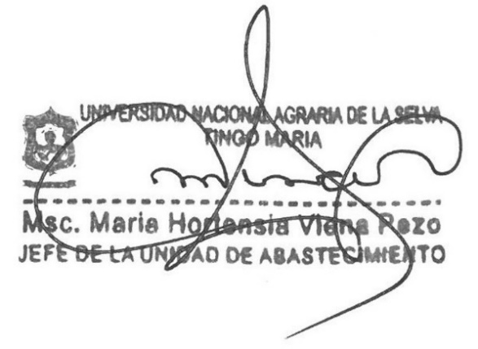

 |  |  |  | Firma y Sello del proveedor

